Diagnóstico Integral
 |  |  |  |  |  |  | PROCESO DE GESTIÓN DOCUMENTAL |  |  |  |  |  |  |  |  | POLICÍA NACIONAL
Código:1GD-FR-0020
Fecha: 04/07/2018 |  |  |  |  |  |  | DIAGNÓSTICO INTEGRAL PARA LOS ARCHIVOS DE LA POLICÍA NACIONAL
Versión: 0

CIUDAD: Riohacha D.E T y C. - La Guajira |  |  |  |  |  |  |  |  |  | FECHA ELABORACIÓN DEL DIAGNÓSTICO |  |  |  |  |  |  | 9 |  | 9 |  |  | 2021
RESPONSABLE DEL DILIGENCIAMIENTO: Intendente CARLOS ALBERTO RIOS VERGARA
A. IDENTIFICACIÓN
CÓDIGO Y NOMBRE DE LA UNIDAD: 3.8.8.8 DEPARTAMENTO DE POLICIA GUAJIRA
FECHA DE CREACIÓN DE LA UNIDAD: 30 de abril de 1965 |  |  |  |  |  |  |  |  |  | ACTO ADMINISTRATIVO DE CREACIÓN DE LA UNIDAD: Resolución. 02383
DIRECCIÓN DE LA UNIDAD: Calle 15 carrera 7 esquina barrio Camilo Torres, Riohacha. |  |  |  |  |  |  |  |  |  | ACTO ADMINISTRATIVO VIGENTE DE LA UNIDAD: Resolucion No. 00291 Del 24 Enero 2014
CORREO ELECTRÓNICO DE LA UNIDAD: degua.coman@policia.gov.co |  |  |  |  |  |  |  |  |  | TELÉFONO: 321-3944250 |  |  |  |  |  |  |  | IP: 58020
A.1 DIRECTOR, COMANDANTE O JEFE DE LA UNIDAD:
NOMBRE: |  |  | GABRIEL HERNANDO GARCIA ARRIETA
GRADO: |  |  | CORONEL
CARGO: |  |  | COMANDANTE DEPARTAMENTO DE POLICIA GUAJIRA
TIEMPO EN EL CARGO: |  |  |  | 20 DIAS
A.2 ADMINISTRACIÓN DEL ARCHIVO
Jefe Grupo de Gestión Documental
NOMBRES Y APELLIDOS: CARLOS ALBERTO RIOS VERGARA |  |  |  |  |  |  |  |  |  | CAPACITACIÓN O CURSOS EN GESTIÓN DOCUMENTAL Y ARCHIVÍSTICA
GRADO: INTENDENTE |  |  |  |  |  |  |  |  |  | 1 | CURSO ADMINISTRACION DOCUMENTAL
CARGO: JEFE GRUPO GESTION DOCUMENTAL |  |  |  |  |  |  |  |  |  | 2 | CURSO LEGISLACION DOCUMENTAL EN EL ENTORNO LABORAL
TIEMPO EN EL PROCESO DE GESTIÓN DOCUMENTAL: 8 Años, 09 Meses, 15 Días |  |  |  |  |  |  |  |  |  | 3 | CURSO FUNDAMENTACION DE LOS REQUISITOS NORMATIVOS DEL SISTEMA DE GESTION DE LA CALIDAD
TIEMPO EN LA INSTITUCIÓN: 20 Años, 6 Meses |  |  |  |  |  |  |  |  |  | 4 | EVENTO DE DIVULGACION TECNOLOGICA JORNADA DE ACTUALIZACION ARCHIVISTICA
CORREO INSTITUCIONAL: carlos.rios3712@correo.policia.gov.co |  |  |  |  |  |  |  |  |  | 5 | DIPLOMADO GESTION DOCUMENTAL Y ADMINISTRACION DE ARCHIVOS
No. CELULAR: 321-5642111 |  |  |  |  |  |  |  |  |  | 6 | SEMINARIO DE ARCHIVOS, DERECHOS HUMANOS, MEMORIA HISTORICA Y TRANSPARENCIA
No IP DE LA OFICINA Y/O GRUPO: N/A
CONDICIÓN MÉDICO LABORAL: NO APTO
Funciones del Jefe Grupo de Gestión Documental
1 | Supervisar el trámite en las ventanillas únicas de la documentación oficial a través de mecanismos para que se garantice el manejo expedito y controlado de la correspondencia.
1.1 | El trámite oportuno de la documentación oficial a través de mecanismos es supervisado de acuerdo a los parámetros establecidos en la normativa vigente.
2 | Verificar el cumplimiento a los lineamientos del proceso de gestión documental, respecto al control de registros para que se ejecuten las directrices y regulaciones de los entes competentes. Supervisar la ejecución del procedimiento archivo central con el fin de garantizar la disponibilidad e integridad de los activos de información para la consulta.
2.1 | El cumplimiento a los lineamientos del proceso de gestión documental, respecto al control de registros es verificado de acuerdo a la normativa vigente.
3 | Supervisar la ejecución del procedimiento Archivo Central, con el fin de garantizar la disponibilidad e integridad de los activos de información para la consulta
3.1 | La ejecución del procedimiento archivo central es supervisado con el fin de garantizar la disponibilidad e integridad de los activos de información de acuerdo a la normativa vigente.
4 | Proyectar las modificaciones o actualizaciones de las Tablas de Retención Documental, cuando se requiera, para el trámite respectivo ante el comité de archivo de la unidad. la nación y el ministerio de tecnologías de la información y las comunicaciones, con el fin de garantizar la integridad, autenticidad, veracidad, publicidad y fidelidad de los activos de información de la institución.
4.1 | Las modificaciones o actualizaciones de las Tablas de Retención Documental, cuando se requiera son proyectadas para el trámite respectivo ante el comité de archivo de la unidad.
Responsable Archivo Central
NOMBRES Y APELLIDOS: LUIS FERNANDO ARIAS ESQUIVEL |  |  |  |  |  |  |  |  |  | CAPACITACIÓN O CURSOS EN GESTIÓN DOCUMENTAL Y ARCHIVÍSTICA
GRADO: PATRULLERO |  |  |  |  |  |  |  |  |  | 1 | CURSO ORGANIZACIÓN ARCHIVOS DE GESTION
CARGO: RESPONSABLE ARCHIVO CENTRAL |  |  |  |  |  |  |  |  |  | 2 | CURSO ORGANIZACIÓN ARCHIVISTICA, ELABORACION DEL SISTEMA INTEGRADO DE CONSERVACION - SIC
TIEMPO EN EL PROCESO DE GESTIÓN DOCUMENTAL 2 Años, 9 Meses, 15 Días |  |  |  |  |  |  |  |  |  | 3 | CURSO ORGANIZACIÓN DOCUMENTAL EN EL ENTORNO LABORAL
TIEMPO EN LA INSTITUCIÓN 4 Años, 6 Meses, 11 Días |  |  |  |  |  |  |  |  |  | 4 | SEMINARIO DE ARCHIVOS, DERECHOS HUMANOS, MEMORIA HISTORICA Y TRANSPARENCIA
CORREO INSTITUCIONAL: luis.arias1473@correo.policia.gov.co
No. CELULAR: 300-3103130
No IP DE LA OFICINA Y/O GRUPO: N/A
CONDICIÓN MÉDICO LABORAL: APTO - (CON RESTRICCIONES MEDICAS)
Funciones del Responsable de Archivo
1 | Ejecutar los lineamientos establecidos para la revisión y organización de la transferencia documental que son recibidas para garantizar la disponibilidad de la información cuando sea solicitada.
1.1 | Los lineamientos establecidos para la revisión y organización de la transferencia documental que son recibidas son ejecutados para garantizar la disponibilidad de la información cuando sea solicitada.
2 | Realiza el monitoreo de las condiciones medio ambientales establecidas para la conservación de la documentación en sus diferentes formatos para evitar la pérdida de información por contaminación del acervo documental.del acervo documental
2.1 | El monitoreo de las condiciones medio ambientales establecidas para la conservación de la documentación en sus diferentes formatos es realizado de acuerdo a los parámetros establecidos en la normativa vigente.
TALENTO HUMANO
GRADO | APELLIDOS Y NOMBRES |  |  |  |  | CÉDULA | CARGO ACTUAL | No. De Celular | TIEMPO DE SERVICIO EN LA UNIDAD |  |  | TIEMPO EN EL PROCESO DE GESTIÓN DOCUMENTAL |  |  | NIVEL ACADÉMICO |  |  |  |  | CONDICIÓN MÉDICO LABORAL
 |  |  |  |  |  |  |  |  | Años | Meses | Días | Años | Meses | Días
IT | RIOS VERGARA CARLOS ALBERTO |  |  |  |  | 92153712 | JEFE GESTION DOCUMENTAL | 3215642111 | 8 | 9 | 15 | 8 | 3 | 14 | TECNICO |  |  |  |  | NO APTO
PT | TORRES REYES JUAN CARLOS |  |  |  |  | 7182577 | RADICADOR | 3148727120 | 14 | 10 | 23 | 4 | 11 | 20 | TECNICO |  |  |  |  | NO APTO
PT | ARIAS ESQUIVEL LUIS FERNANDO |  |  |  |  | 1118808522 | AUXILIAR DE ARCHIVO | 3003103130 | 4 | 6 | 11 | 2 | 8 | 22 | TECNICO |  |  |  |  | APTO - EXCUSA PARCIAL
...
C1. ASPECTOS ARCHIVÍSTICOS
1999 |  | Archivo Central |  |  | X |  | Por carecer de valor secundario | X |  | Acta No. 007/ SUBCO-GUGED del 23/04/2013 | X | N/A | N/A | N/A | N/A | N/A | N/A |  | N/A | N/A | N/A |  | N/A
2000 |  | Archivo Central |  |  | X |  | Por carecer de valor secundario | X |  | Acta No. 007/ SUBCO-GUGED del 23/04/2013 | X | N/A | N/A | N/A | N/A | N/A | N/A |  | N/A | N/A | N/A |  | N/A
2001 |  | Archivo Central |  |  | X |  | Por carecer de valor secundario | X |  | Acta No. 007/ SUBCO-GUGED del 23/04/2013 | X | N/A | N/A | N/A | N/A | N/A | N/A |  | N/A | N/A | N/A |  | N/A
2002 |  | Archivo Central |  |  | X |  | Por carecer de valor secundario | X |  | Acta No. 007/ SUBCO-GUGED del 23/04/2013 | X | N/A | N/A | N/A | N/A | N/A | N/A |  | N/A | N/A | N/A |  | N/A
2003 |  | Archivo Central |  |  | X |  | Por carecer de valor secundario | X |  | Acta No. 007/ SUBCO-GUGED del 23/04/2013 | X | N/A | N/A | N/A | N/A | N/A | N/A |  | N/A | N/A | N/A |  | N/A
2004 |  | Archivo Central |  |  | X |  | Por carecer de valor secundario | X |  | Acta No. 007/ SUBCO-GUGED del 23/04/2013 | X | N/A | N/A | N/A | N/A | N/A | N/A |  | N/A | N/A | N/A |  | N/A
2005 |  | Archivo Central |  |  | X |  | Por carecer de valor secundario | X |  | Acta No. 007/ SUBCO-GUGED del 23/04/2013 | X | N/A | N/A | N/A | N/A | N/A | N/A |  | N/A | N/A | N/A |  | N/A
2006 |  | Archivo Central |  |  | X |  | Por carecer de valor secundario | X |  | Acta No. 007/ SUBCO-GUGED del 23/04/2013 | X | N/A | N/A | N/A | N/A | N/A | N/A |  | N/A | N/A | N/A |  | N/A
EVIDENCIA FOTOGRÁFICA
SE DEBERÁ ANEXAR FOTOGRAFÍAS QUE DEN CUANTA DE LA ELIMINACIÓN DOCUMENTAL REALIZADA
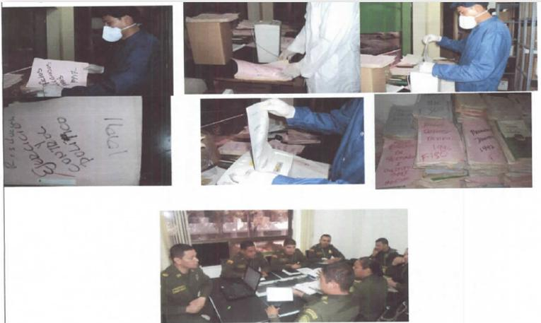

PÉRDIDA DE INFORMACIÓN
Vigencia |  | Clase de Archivo |  |  | Se ha presentado pérdida de información (Por contaminación fisicoquímica, ataques terroristas, catástrofes naturales, inadecuada administración documental, inadecuada disposición final de los acervos, etc..) (Otra, cuál?) |  |  |  |  |  |  |  |  |  |  | Se dejo precedente de la pérdida (Informe de Novedades, inventarios, actas de comité, etc.) |  |  |  |  | Especifique la cantidad de información pérdida en la unidad, en metros lineales
 |  | Elija la opción correspondiente, de acuerdo al archivo que se encuentre administrando |  |  | SI | NO | Causa
 |  |  |  |  |  |  |  |  |  |  |  |  |  |  |  | SI | NO | Número y fecha del soporte generado
2013 |  | Archivo de Gestión |  |  | X |  | mediante revista de verificacion se constato que no hay ningun tipo documental del año 2013 en la subestacion de policia tomarrazon por una inadecuada administracion documental, no es posible establecer cuantos metros lineales por que en si no se encontro ningun tipo de documento. |  |  |  |  |  |  |  |  | X |  | No.S-2016-022238-DEGUA-GUGED del 27 de Mayo 2016 y S-2015-038396-DEGUA del 23/12/2015 |  |  | No es posible establecer la cantidad de metros lineales por que en si no se logro encontrar nada
EVIDENCIA FOTOGRÁFICA
SE DEBERÁ ANEXAR FOTOGRAFÍAS QUE DEN CUANTA DE LA PÉRDIDA DE INFORMACIÓN SUFRIDA EN LA UNIDAD
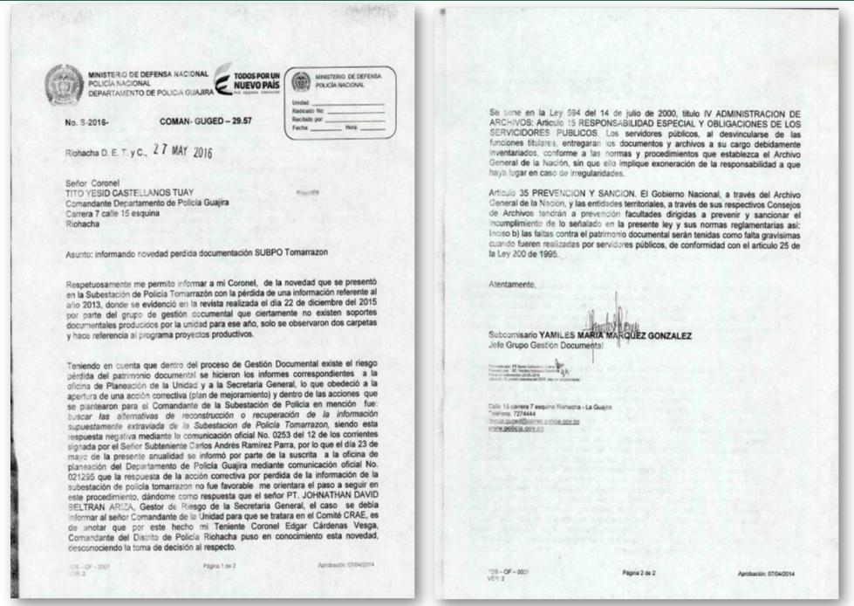

D. SISTEMA INTEGRADO DE CONSERVACIÓN-SIC
PLAN DE CONSERVACIÓN PREVENTIVA
Programa |  |  |  |  |  |  | Clase de Archivo |  |  | Actividad |  |  | Evidencia |  |  | periodicidad |  |  |  |  | Observaciones
A. Capacitación y sensibilización del personal |  |  |  |  |  |  | Archivo Central |  |  | El grupo de gestion documental ha realizado la sensibilizacion y toma de conciencia de la gestion documental dejando soportes, actividad dirigida a todas las dependencias productoras del Departamento de Policia Guajira. |  |  | Acta Reunión de Trabajo No. 0052 COMAN GUGED de fecha 22/05/2021 |  |  | Semestral |  |  |  |  | S/N

B. Inspección y mantenimiento de sistemas de almacenamiento e instalaciones físicas |  |  |  |  |  |  | Archivo Central |  |  | Se informo al Comando del Departamento de Policia Guajira, las actividades aplicadas de los procedimientos para la conservación de la documentación, según los parámetros indicados en el programa en cuanto a la inspección y mantenimiento. |  |  | Comunicado oficial electrónico No. GS-2021-043045-DEGUA del 05/06/2021. |  |  | Semestral |  |  |  |  | S/N
C. Saneamiento ambiental: desinfección, desratización y desinsectación |  |  |  |  |  |  | Archivo Central |  |  | En las instalaciones del archivo central, se llevo a cabo una actividad de fumigacion utilizando piretroide a través del método de aspersión, asi mismo, adelanto la limpieza de los estantes, ventanas, lámparas, techos y demás sitios, que pueden ser utilizados por las diferentes clases de insectos y vectores propios de estos lugares, con el objeto de neutralizar las amenazas que ejercen los mismos en contra del patrimonio documental que se encuentra en custodia |  |  | Comunicado oficial electrónico No. GS-2021-043225-DEGUA del 05/06/2021. |  |  | Semestral |  |  |  |  | S/N
D. Monitoreo y control de condiciones ambientales |  |  |  |  |  |  | Archivo Central |  |  | No ha sido posible la medición y registro de las condiciones ambientales que permitan el control y preservación de los acervos documentales en custodia, lo anterior teniendo en cuenta que desde el año 2016 se viene solicitando al Comando del Departamento, la adquisición de (3) termohigrometros, procedimiento realizado mediante el comunicado oficial S-2019-036493-DEGUA. |  |  | Comunicado oficial electronico No. GS-2021-043230-DEGUA del 06/06/2021 |  |  | Semestral |  |  |  |  | S/N
E. Almacenamiento y re-almacenamiento |  |  |  |  |  |  | Archivo Central |  |  | Se garantiza la utilización de los materiales requeridos en la producción documental y almacenamiento de la misma, tales como carpetas yute, cajas tipo nevera y modulares de archivo, que cumplen con las características de calidad en los materiales con que fueron fabricados. |  |  | Comunicado oficial electrónico No. S-2021-043302 –DEGUA del 06/06/2021. |  |  | Semestral |  |  |  |  | S/N
F. Prevención de emergencias y atención de desastres. |  |  |  |  |  |  | Archivo Central |  |  | Se socializo el plan de emergencia y contingencia a los funcionarios responsables del Archvio Central |  |  | Acta Reunión de Trabajo No. 0054 COMAN GUGED de fecha 30/05/2021. |  |  | Semestral |  |  |  |  | S/N
PLAN DE CONSERVACIÓN PREVENTIVA
Programa |  |  |  |  |  |  | Clase de Archivo |  |  | Actividad |  |  | Evidencia |  |  | periodicidad |  |  |  |  | Observaciones
A. Preservación digitla a largo plazo |  |  |  |  |  |  | Archivo Central |  |  | No Aplica |  |  | N/A
EVIDENCIA FOTOGRÁFICA
SE DEBERÁ ANEXAR FOTOGRAFÍAS QUE DEN CUANTA DE LAS CONDICIONES DE ORGANIZACIÓN, ADMINISTRACIÓN, CUSTODIA Y CONSERVACIÓN DE LOS ACERVOS DOCUMENTALES
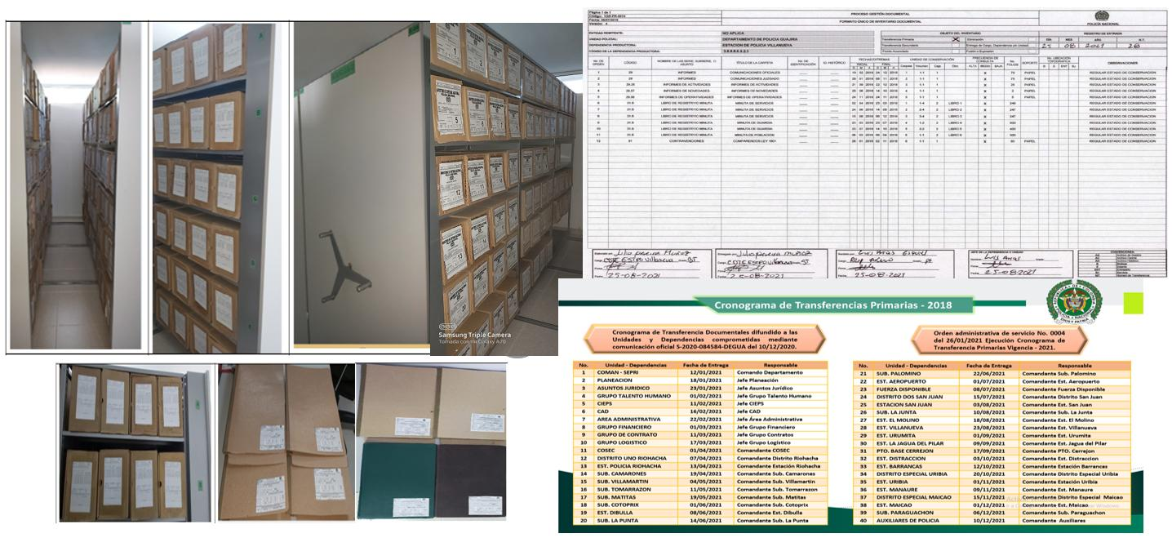

Fecha de Elaboración |  |  |  | 9 | 9 | 2021 |  | Fecha de Elaboración |  | 9 | 9 | 2021 |  |  |  | VISTO BUENO JEFE DE LA UNIDAD
Diagnostico Elaborado por: |  |  |  | Intedente CARLOS ALBERTO RIOS VERGARA |  |  |  | Jefe Grupo de Gestión Documental |  | Intedente CARLOS ALBERTO RIOS VERGARA |  |  |  |  |  | Comandante de Unidad |  | Coronel GABRIEL HERNANDO GARCIA ARRIETA
 |  |  |  | Grado Nombres y Apellidos |  |  |  |  |  | Grado Nombres y Apellidos |  |  |  |  |  |  |  | Grado Nombres y Apellidos

Firma |  |  |  | ______________________________________ |  |  |  | Firma |  | ________________________________________________ |  |  |  |  |  |  | Firma | ____________________________________

